Sheet1
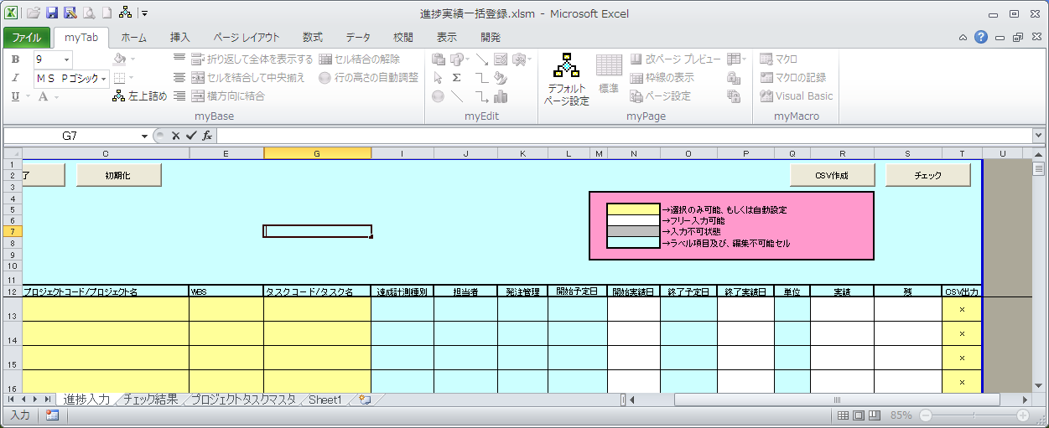
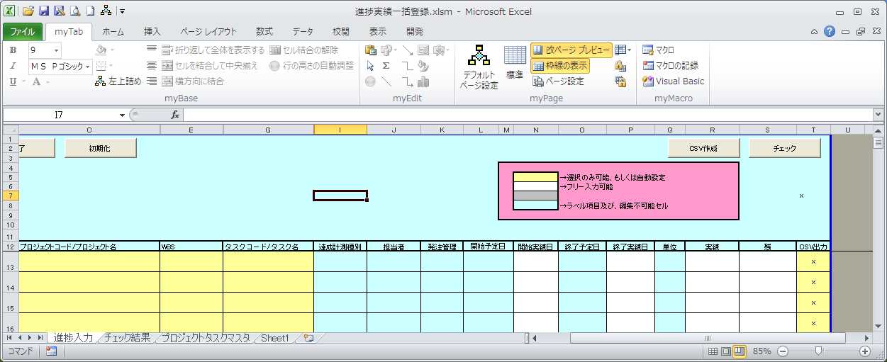
タスクを入力しない行でも、プロジェクト選択イベント、WBS選択イベント、
タスク選択イベントが実行されている

1.初期状態で、シート保護を解除
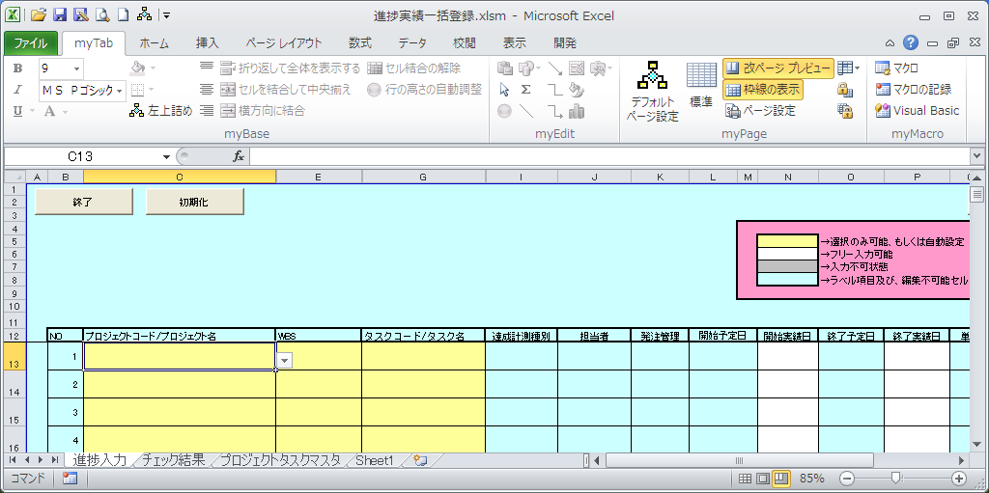

2.「C12」セルをダブルクリック
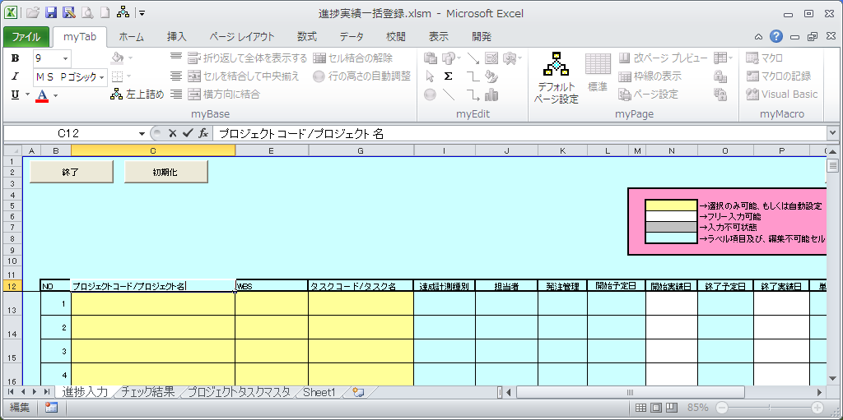

ダブルクリック
フォーカスイン

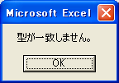

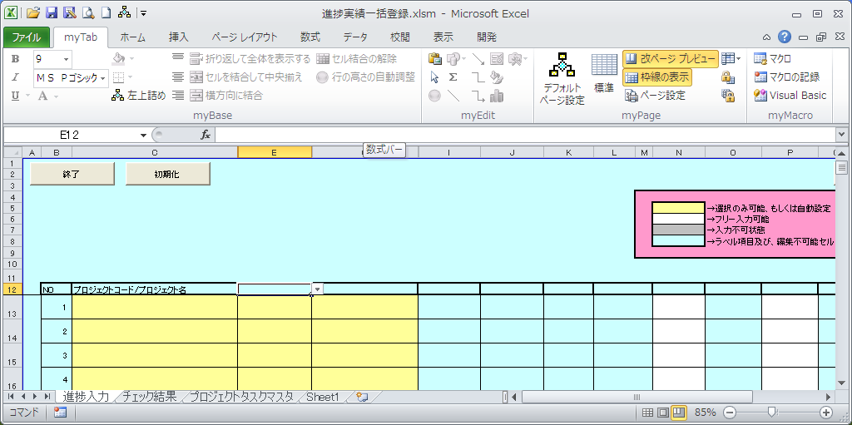

3.「G7」セルをダブルクリックして、フォーカスアウト

